Лист1
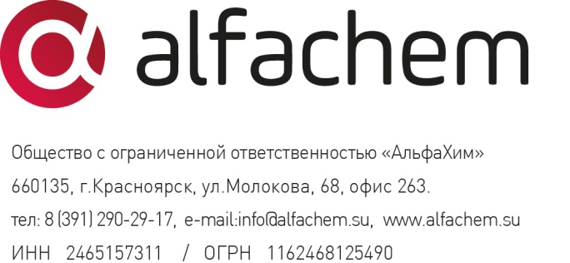
"16" июня 2021 года
Прайс-лист (действующая система скидок) на медицинские и сопутствующие изделия

1. Бинт полимерный ортопедический "Alfacast" (белый/цветной).
Фото | Наименование | Размер | Розничная цена, руб. с НДС 10% | Кол-во заказанной продукции
 |  |  |  | от 50 шт скидка 5% | от 100 шт скидка 10% | от 200 шт скидка 20% | от 500 шт скидка 25% | от 1000 шт скидка 30%
 | Бинт полимерный ортопедический Alfacast 1" полиэстер/стекловолокно | 2,5см*180см | 195.00 | 185.25 | 175.50 | 156.00 | 146.25 | 136.50
 | Бинт полимерный ортопедический Alfacast 2" полиэстер/стекловолокно | 5см*180см | 240.00 | 228.00 | 216.00 | 192.00 | 180.00 | 168.00
 | Бинт полимерный ортопедический Alfacast 2" полиэстер/стекловолокно | 5см*360см | 290.00 | 275.50 | 261.00 | 232.00 | 217.50 | 203.00
 | Бинт полимерный ортопедический Alfacast 3" полиэстер/стекловолокно | 7,5см*360см | 330.00 | 313.50 | 297.00 | 264.00 | 247.50 | 231.00
 | Бинт полимерный ортопедический Alfacast 4" полиэстер/стекловолокно | 10см*360см | 390.00 | 370.50 | 351.00 | 312.00 | 292.50 | 273.00
 | Бинт полимерный ортопедический Alfacast 5" полиэстер/стекловолокно | 12,5см*360см | 470.00 | 446.50 | 423.00 | 376.00 | 352.50 | 329.00
 | Бинт полимерный ортопедический Alfacast 6" полиэстер/ стекловолокно | 15см*360см | 565 | 536.75 | 508.50 | 452.00 | 423.75 | 395.50

2. Подкладочные материалы.
Фото | Наименование | Размер | Розничная цена, руб. с НДС 10% | Кол-во заказанной продукции
 |  |  |  | от 10 шт скидка 10% | от 20 шт скидка 20% | от 100 шт скидка 25% | от 500 шт скидка 30%
 | Гидрофобное трикотажное подкладочное полотно в рулоне 2“ | 5см*10м | 1,550.00 | 1,395.00 | 1,240.00 | 1,162.50 | 1,085.00
 | Гидрофобное трикотажное подкладочное полотно в рулоне 3“ | 7,5см*10м | 1,900.00 | 1,710.00 | 1,520.00 | 1,425.00 | 1,330.00
 | Гидрофобное трикотажное подкладочное полотно в рулоне 4“ | 10см*10м | 2,300.00 | 2,070.00 | 1,840.00 | 1,725.00 | 1,610.00

Фото | Наименование | Размер | Фиксированная цена, руб. с НДС 10%
 | Гидрофобное трикотажное подкладочное полотно 2“ (1м) | 5см*1м | 186.00
 | Гидрофобное трикотажное подкладочное полотно 3“ (1м) | 7,5см*1м | 228.00
 | Гидрофобное трикотажное подкладочное полотно 4“ (1м) | 10см*1м | 276.00
 | Бинт мед.трубчатый под гипс "Доктор бинт" р.5602 (рулон) | 6см * 20м | 496.00
 | Бинт мед.трубчатый под гипс "Доктор бинт" р.5603 (рулон) | 8см * 20м | 575.00
 | Бинт мед.трубчатый под гипс "Доктор бинт" р.5604 (рулон) | 9см * 20м | 699.00
 | Бинт мед.трубчатый под гипс "Доктор бинт" р.5605 (рулон) | 10см * 20м | 845.00
 | Бинт мед.трубчатый под гипс "Доктор бинт" р.5606 (рулон) | 12см * 20м | 998.00
 | Бинт мед.трубчатый под гипс "Доктор бинт" р.5607 (рулон) | 15,5см * 20м | 1,271.00

3. Лонгета полимерная ортопедическая "Alfasplint" (нетканое полотно).
Фото | Наименование | Размер | Розничная цена, руб. с НДС 10% | Кол-во заказанной продукции
 |  |  |  | от 10 шт скидка 10% | от 20 шт скидка 20% | от 100 шт скидка 25% | от 500 шт скидка 30%
 | Лонгета полимерная ортопедическая "Alfasplint" (нетканое полотно) 3" | 7,5см*30см | 330.00 | 297.00 | 264.00 | 247.50 | 231.00
 | Лонгета полимерная ортопедическая "Alfasplint" (нетканое полотно) 3" | 7,5см*88см | 730.00 | 657.00 | 584.00 | 547.50 | 511.00
 | Лонгета полимерная ортопедическая "Alfasplint" в рулоне (нетканое полотно) 3" | 7,5см*450см | 3,300.00 | 2,970.00 | 2,640.00 | 2,475.00 | 2,310.00
 | Лонгета полимерная ортопедическая "Alfasplint" (нетканое полотно) 4" | 10см*38см | 470.00 | 423.00 | 376.00 | 352.50 | 329.00
 | Лонгета полимерная ортопедическая "Alfasplint" (нетканое полотно) 4" | 10см*75см | 700.00 | 630.00 | 560.00 | 525.00 | 490.00
 | Лонгета полимерная ортопедическая "Alfasplint" в рулоне (нетканое полотно) 4" | 10см*450см | 4,300.00 | 3,870.00 | 3,440.00 | 3,225.00 | 3,010.00
 | Лонгета полимерная ортопедическая "Alfasplint" (нетканое полотно) 5" | 12,5см*75см | 1,000.00 | 900.00 | 800.00 | 750.00 | 700.00
 | Лонгета полимерная ортопедическая "Alfasplint" (нетканое полотно) 5" | 12,5см*114см | 1,200.00 | 1,080.00 | 960.00 | 900.00 | 840.00
 | Лонгета полимерная ортопедическая "Alfasplint" в рулоне (нетканое полотно) 5" | 12,5см*450см | 5,100.00 | 4,590.00 | 4,080.00 | 3,825.00 | 3,570.00
 | Лонгета полимерная ортопедическая "Alfasplint" (нетканое полотно) 6" | 15см*75см | 1,200.00 | 1,080.00 | 960.00 | 900.00 | 840.00
 | Лонгета полимерная ортопедическая "Alfasplint" (нетканое полотно) 6" | 15см*114см | 1,900.00 | 1,710.00 | 1,520.00 | 1,425.00 | 1,330.00

